Template
My Maerskline 危険品入力テンプレート

 | 危険品明細 | 入力例 |  |  | 入力欄 （ebookingの際はこちらをコピーしてください） | 貼り付け方法に関してはこちらをご参照ください
container 1 | Container syze (一本ごとの記載になります） | 1. | 20'Dry |  | 1.
 | 混載 (YES or NO) | 2. | Yes |  | 2.
 | UN number | 3. | 2212 |  | 3.
 | IMO number | 4. | 6.1 |  | 4.
 | sk | 5. |  |  | 5.
 | Type and number of packages (Outerパッケージの荷姿 or 容器コード/数量の記載をお願いします） | 6. | 2 | Steel drums (1A1) | 6.
 | Type and number of Inner packages (innerパッケージの容器の材質または容器コード/数量の記載をお願いします） | 7. | 160 | Plastic bag | 7.
 | Gross and net weight (KGSで記載をお願いします。) | 8. | 2000/2000 |  | 8.
 | Proper shipping name (科学品名,NOSの場合はTechnical nameの記載をお願いします。） | 9. | aaa |  | 9.
 | Technical name (Proper shipping nameがNOSの場合はTechnical nameの記載をお願いします。） | 10. | bbb |  | 10.
 | Marine Pollutant Yes or No | 11. | Yes |  | 11.
 | Limited Quantity (少量危険物)の有無 | 12. | N |  | 12.
 | Flash point | 13. | 111 |  | 13.
 | boiling point | 14. | 222 |  | 14.
 | Emergency Contact/危険品の緊急連絡先(会社名及び電話番号 フリーダイヤルは無効、北米向けは契約番号のご記入をお願いします) | 15. | xxxx |  | 15.
 |  | --------------------------------
container 2 | Container syze (一本ごとの記載になります） | 1. | 20'Dry |  | 1.
 | 混載 (YES or NO) | 2. | Yes |  | 2.
 | UN number | 3. | 2212 |  | 3.
 | IMO number | 4. | 6.1 |  | 4.
 | Packing Group | 5. |  |  | 5.
 | Type and number of packages (Outerパッケージの荷姿 or 容器コード/数量の記載をお願いします） | 6. | 2 | Steel drums (1A1) | 6.
 | Type and number of Inner packages (innerパッケージの容器の材質または容器コード/数量の記載をお願いします） | 7. | 160 | Plastic bag | 7.
 | Gross and net weight (KGSで記載をお願いします。) | 8. | 2000/2000 |  | 8.
 | Proper shipping name (科学品名,NOSの場合はTechnical nameの記載をお願いします。） | 9. | aaa |  | 9.
 | Technical name (Proper shipping nameがNOSの場合はTechnical nameの記載をお願いします。） | 10. | bbb |  | 10.
 | Marine Pollutant Yes or No | 11. | Yes |  | 11.
 | Limited Quantity (少量危険物)の有無 | 12. | N |  | 12.
 | Flash point | 13. | 111 |  | 13.
 | boiling point | 14. | 222 |  | 14.
 | Emergency Contact/危険品の緊急連絡先(会社名及び電話番号 フリーダイヤルは無効、北米向けは契約番号のご記入をお願いします) | 15. | xxxx |  | 15.
 |  | --------------------------------
container 3 | Container syze (一本ごとの記載になります） | 1. | 20'Dry |  | 1.
 | 混載 (YES or NO) | 2. | Yes |  | 2.
 | UN number | 3. | 2212 |  | 3.
 | IMO number | 4. | 6.1 |  | 4.
 | Packing Group | 5. |  |  | 5.
 | Type and number of packages (Outerパッケージの荷姿 or 容器コード/数量の記載をお願いします） | 6. | 2 | Steel drums (1A1) | 6.
 | Type and number of Inner packages (innerパッケージの容器の材質または容器コード/数量の記載をお願いします） | 7. | 160 | Plastic bag | 7.
 | Gross and net weight (KGSで記載をお願いします。) | 8. | 2000/2000 |  | 8.
 | Proper shipping name (科学品名,NOSの場合はTechnical nameの記載をお願いします。） | 9. | aaa |  | 9.
 | Technical name (Proper shipping nameがNOSの場合はTechnical nameの記載をお願いします。） | 10. | bbb |  | 10.
 | Marine Pollutant Yes or No | 11. | Yes |  | 11.
 | Limited Quantity (少量危険物)の有無 | 12. | N |  | 12.
 | Flash point | 13. | 111 |  | 13.
 | boiling point | 14. | 222 |  | 14.
 | Emergency Contact/危険品の緊急連絡先(会社名及び電話番号 フリーダイヤルは無効、北米向けは契約番号のご記入をお願いします) | 15. | xxxx |  | 15.
 |  | --------------------------------
container 4 | Container syze (一本ごとの記載になります） | 1. | 20'Dry |  | 1.
 | 混載 (YES or NO) | 2. | Yes |  | 2.
 | UN number | 3. | 2212 |  | 3.
 | IMO number | 4. | 6.1 |  | 4.
 | Packing Group | 5. |  |  | 5.
 | Type and number of packages (Outerパッケージの荷姿 or 容器コード/数量の記載をお願いします） | 6. | 2 | Steel drums (1A1) | 6.
 | Type and number of Inner packages (innerパッケージの容器の材質または容器コード/数量の記載をお願いします） | 7. | 160 | Plastic bag | 7.
 | Gross and net weight (KGSで記載をお願いします。) | 8. | 2000/2000 |  | 8.
 | Proper shipping name (科学品名,NOSの場合はTechnical nameの記載をお願いします。） | 9. | aaa |  | 9.
 | Technical name (Proper shipping nameがNOSの場合はTechnical nameの記載をお願いします。） | 10. | bbb |  | 10.
 | Marine Pollutant Yes or No | 11. | Yes |  | 11.
 | Limited Quantity (少量危険物)の有無 | 12. | N |  | 12.
 | Flash point | 13. | 111 |  | 13.
 | boiling point | 14. | 222 |  | 14.
 | Emergency Contact/危険品の緊急連絡先(会社名及び電話番号 フリーダイヤルは無効、北米向けは契約番号のご記入をお願いします) | 15. | xxxx |  | 15.

My Maerskline への転記方法
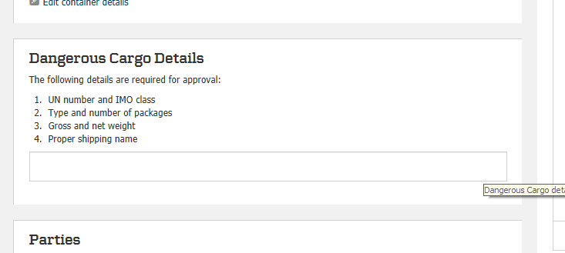
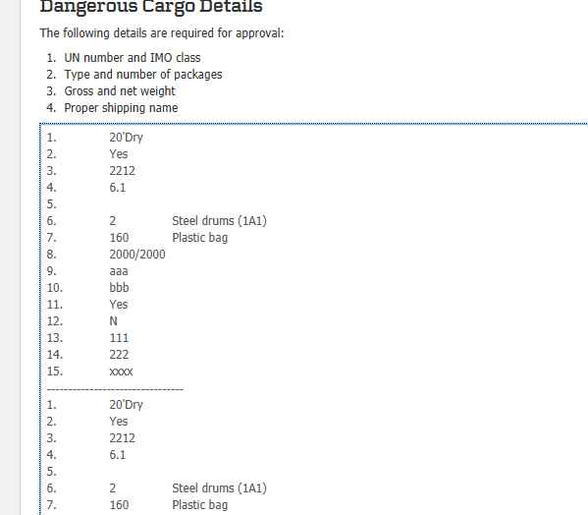
My Maerskline への転記方法
 | Templateへ戻る

1.入力されたセルをハイライトしてコピーを選択してください。
（複数コンテナの場合も続けて選択してください）

2.My marsklineのDanagerous Cargo Detailsの箇所にそのまま貼り付けをお願いします。

